Introduzione
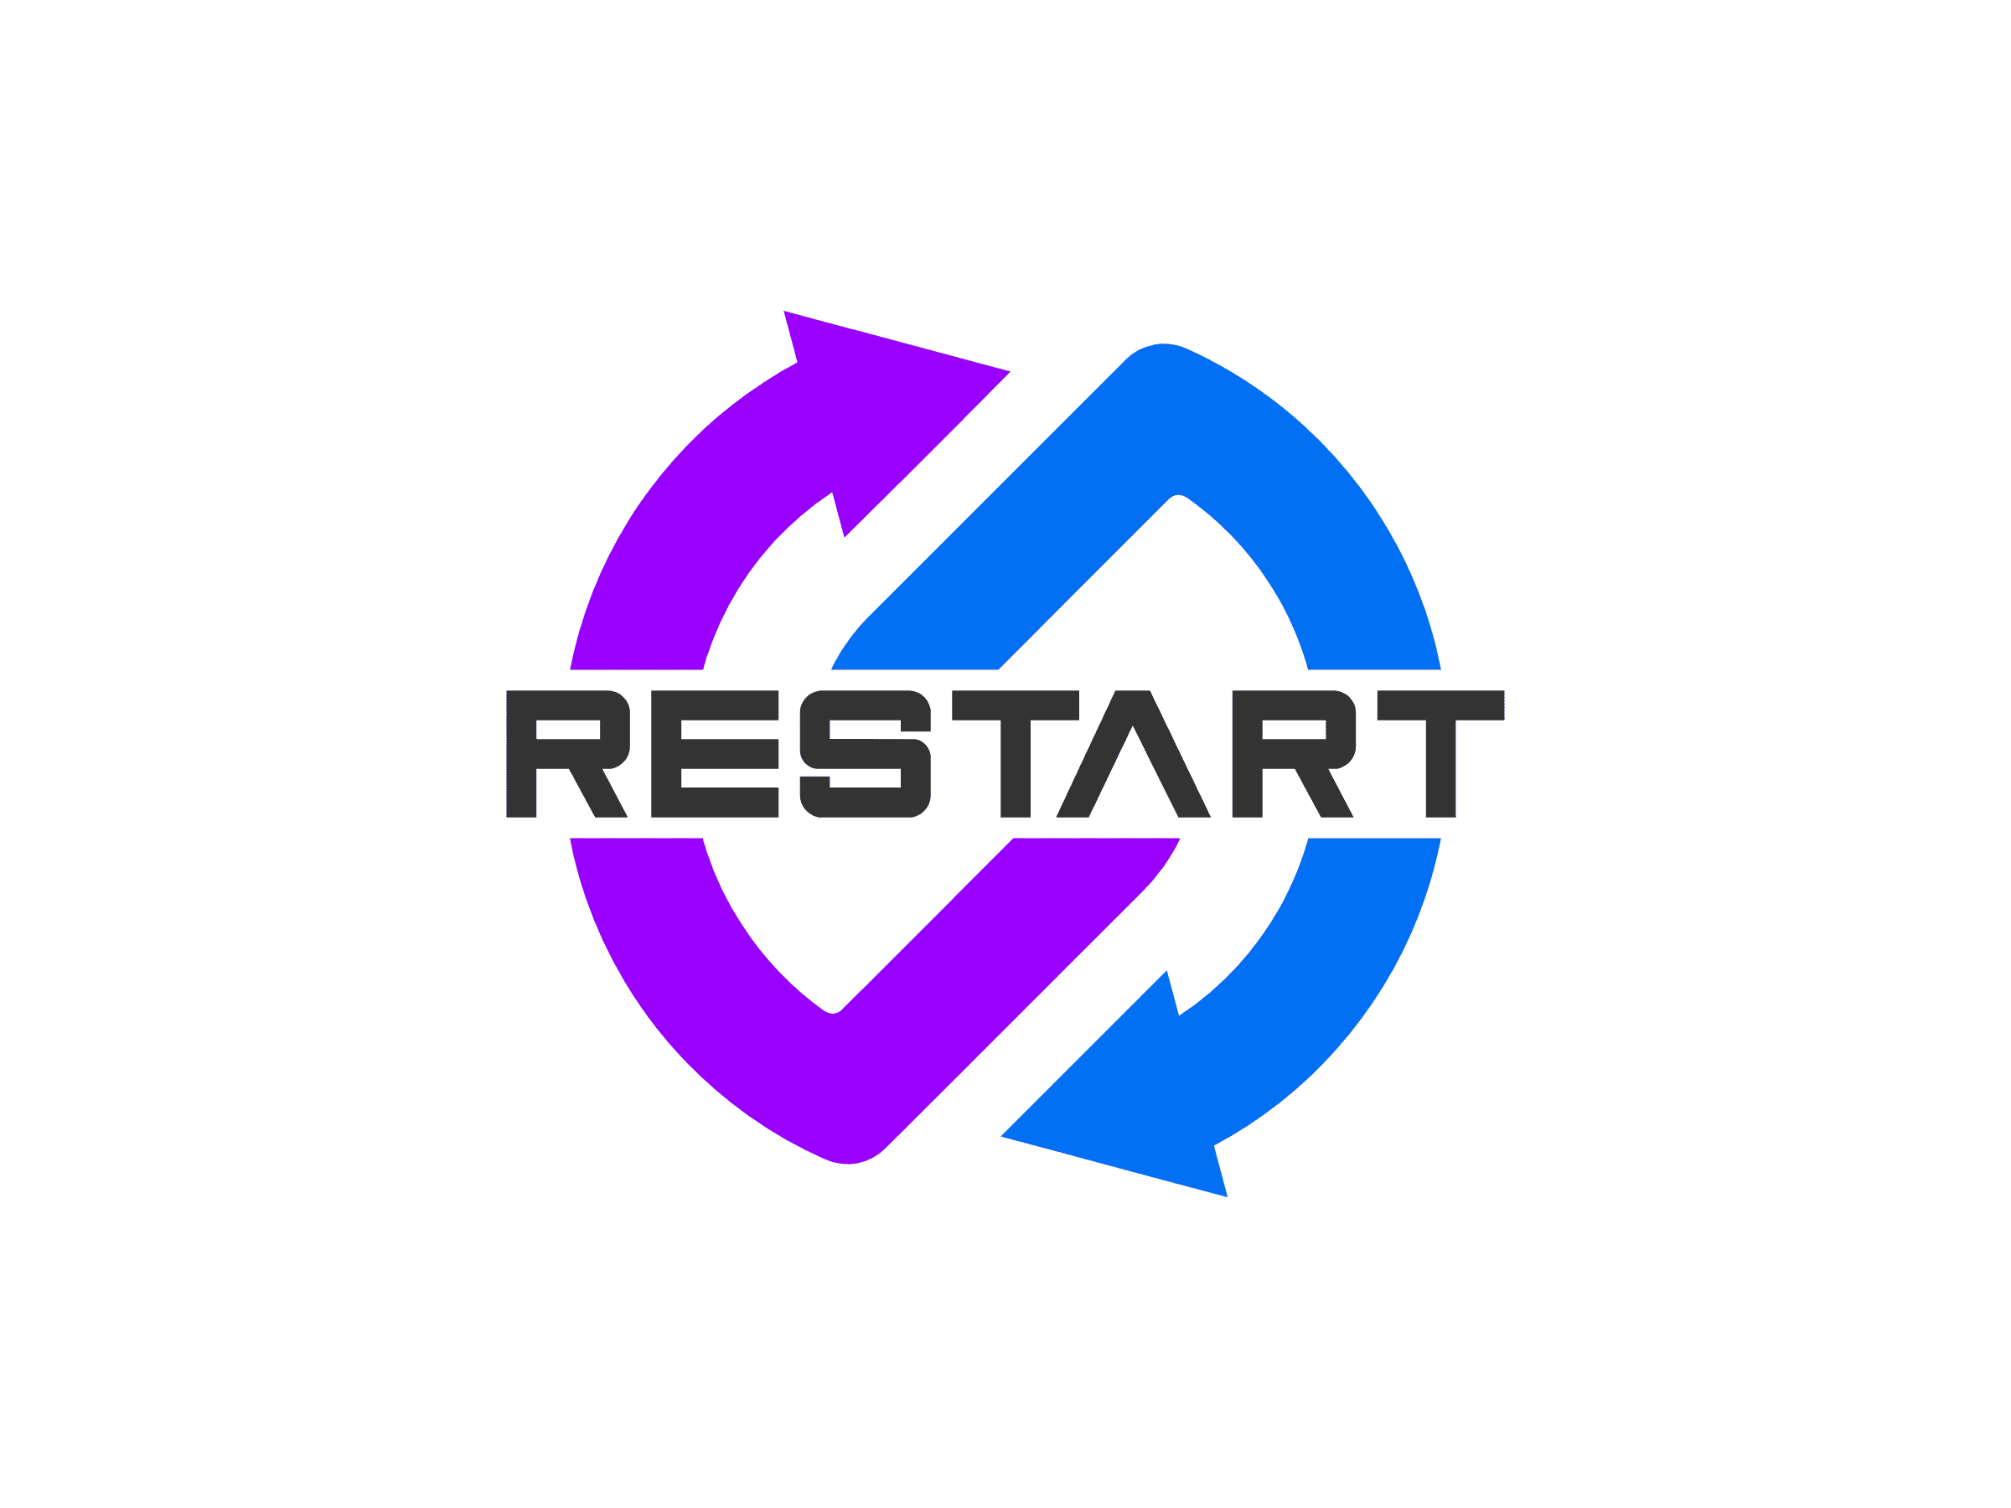 | Project: ReStart | Category | Impact | Probability
 | Managers: Rebecca Di Matteo, Leonardo Monaco
 | Risk Management Register | SW - Tecnologie | TOL da 0 a 0,3 I rischi tollerabili hanno un impatto lieve e prevedono una rapida e semplice risoluzione. | Bassa [L]: 0% < probabilità < del 0,3%
 |  | TOOL - Tool specifici | GR da 0,3 a 0,7: I rischi gravi hanno un grande impatto sul progetto, e se non risolti in tempi brevi, possono causare ritardi sullo schedule pianificato.
 |  | RES - Componenti del team | CAT da 0,7 a 1 I rischi catastrofici presentano un impatto molto esteso e di difficile risoluzione. Occorre svolgere tutti gli sforzi da parte dei TM e del PM per trovare una soluzione ed evitare di compromettere il completamento con successo del progetto. | Media [M]: 0,3% < probabilità < 0,7%
 |  | PM - Rischi revaliti alle stime causati dalla poca esperienza dei PM |  | Alta [H]: 0,7% < probabilità < 1%
 |  | REQ - Rischi relativi ai requisiti

